Fr-01

 | รายละเอียดขององค์กร |  |  |  |  |  | TCFO_R_01 Version 04 : 21/2/2020

 | ชื่อฟอร์ม | บัญชีรายการก๊าซเรือนกระจก | องค์กร |  | คณะวิศวกรรมศาสตร์ มหาวิทยาลัยสงขลานครินทร์ |  | หน้าที่ | 1
 | รหัสฟอร์ม | Fr-01 | ผู้จัดทำ |  |  |  | วันที่จัดทำ

 | คณะวิศวกรรมศาสตร์ มหาวิทยาลัยสงขลานครินทร์

รูปขององค์กร |  |  |  | ขอบเขตขององค์กร
 |  |  |  | ประเภท 1

 |  |  |  | ประเภท 2

 |  |  |  | ประเภท 3
 |  |  |  | ระยะเวลาเก็บข้อมูล |  | ม.ค.67-ธ.ค.67
 |  |  |  | ผลผลิต |  | - |  | ระบุหน่วย
 |  |  |  | ปีฐาน |  | ระบุปีฐาน เช่น ม.ค.66-ธ.ค.66
 |  |  |  | ผลผลิตปีฐาน |  | - |  | ระบุหน่วย
 |  |  |  | ข้อมูลองค์กร
 |  |  |  | 1
 |  |  |  | 2
 |  |  |  | 3
 |  |  |  | 4
 |  |  |  | 5
 |  |  |  | สถานที่ติดต่อ
 |  |  |  | วันที่ขอขึ้นทะเบียน

tonCO2-eq
การแสดงเครื่องหมาย |  |  |  | กราฟแท่งแสดงการปล่อย GHG แต่ละขอบเขต

Fr-03.1
 | แผนภาพแสดงโครงสร้างขององค์กรและหน้าที่ความรับผิดชอบ |  |  |  |  |  | TCFO_R_01 Version 04 : 21/2/2020

 | ชื่อฟอร์ม | บัญชีรายการก๊าซเรือนกระจก | องค์กร | คณะวิศวกรรมศาสตร์ มหาวิทยาลัยสงขลานครินทร์ |  |  | หน้าที่ | 3
 | รหัสฟอร์ม | Fr-03.1 | ผู้จัดทำ |  |  |  | วันที่

ประธาน
//////////

ตัวแทนผู้จัดการ

ตัวแทนฝ่ายบริหารระบบการจัดการด้านสิ่งแวดล้อม และผู้แทนโรงงาน

A
B
C

จัดทำโดย |  |  |  |  | เสร็จสิ้นวันที่ | 0

Fr-05
 | สรุปการปล่อยก๊าซเรือนกระจกขององค์กร |  |  |  |  |  |  | TCFO_R_01 Version 04 : 21/2/2020

 | ชื่อฟอร์ม | บัญชีรายการก๊าซเรือนกระจก |  | องค์กร | คณะวิศวกรรมศาสตร์ มหาวิทยาลัยสงขลานครินทร์ |  |  | หน้าที่ | 6
 | รหัสฟอร์ม | Fr-05 |  | ผู้จัดทำ |  |  |  | วันที่จัดทำ
ปีปัจจุบัน | ม.ค.67-ธ.ค.67
tonCO2-eq
 | ขอบเขต | การปล่อยก๊าซเรือนกระจกขององค์กร | สัดส่วนเมื่อเทียบขอบเขต 1 และ 2 | สัดส่วนเมื่อเทียบขอบเขต 1, 2 และ 3

 | ประเภท 1 | 286.00 | 19.64 | 13.01
 | ประเภท 2 | 1,170.00 | 80.36 | 53.23
 | ประเภท 3 | 742.00 |  | 33.76
 | อื่น ๆ | 6.00
 | รวม Scope 1 & 2 | 1,456 | 100.00
 | รวม Scope 1 & 2 & 3 | 2,198 |  | 100.00

 | Carbon intensity (Scope 1+2) |  | #DIV/0! | TonCO2eq/ | ระบุหน่วย
 | Carbon intensity (Scope 1+2+3) |  | #DIV/0! | TonCO2eq/ | ระบุหน่วย

ปีฐาน | ระบุปีฐาน เช่น ม.ค.66-ธ.ค.66

 | ขอบเขต | การปล่อยก๊าซเรือนกระจกขององค์กร | สัดส่วนเมื่อเทียบขอบเขต 1 และ 2 | สัดส่วนเมื่อเทียบขอบเขต 1, 2 และ 3 |  | เปรียบเทียบ
tonCO2-eq

 | ประเภท 1 | - | - | #DIV/0!
 | ประเภท 2 | - | - | #DIV/0!
 | ประเภท 3 | - |  | #DIV/0!
 | อื่น ๆ | -
 | รวม Scope 1 & 2 | - | -
 | รวม Scope 1 & 2 & 3 | - |  | #DIV/0!

 | Carbon intensity (Scope 1+2) |  | #DIV/0! | TonCO2eq/ | ระบุหน่วย
 | Carbon intensity (Scope 1+2+3) |  | #DIV/0! | TonCO2eq/ | ระบุหน่วย

จัดทำโดย |  |  |  |  |  | เสร็จสิ้นวันที่ | 0

ข้อมูลการคำนวณseptic tank
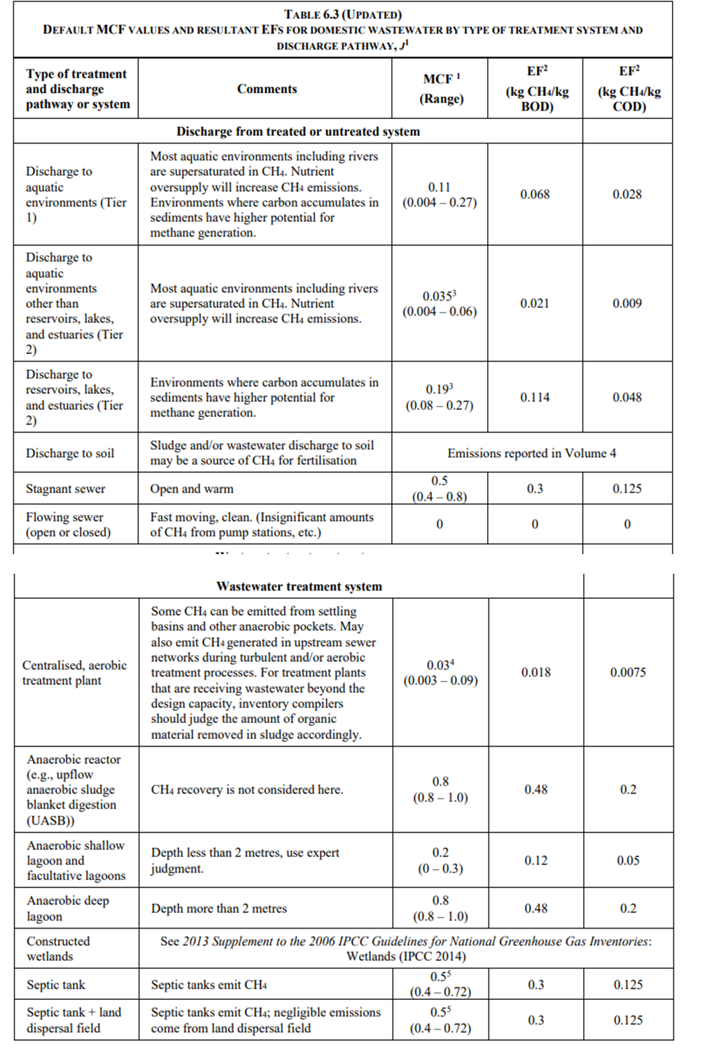
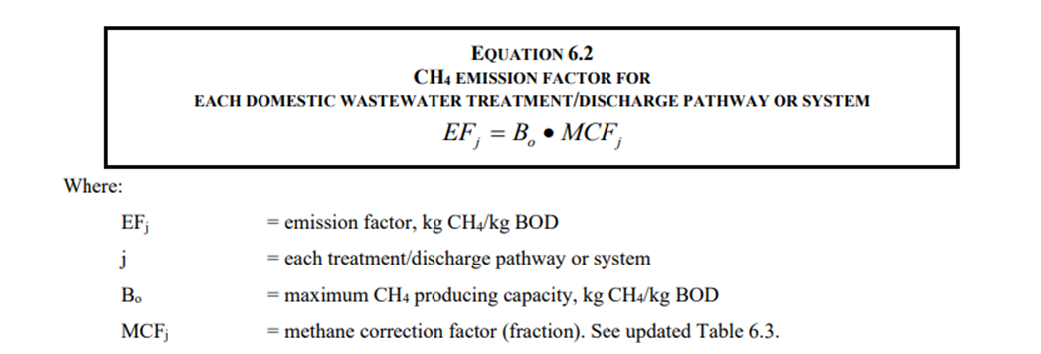
บุคคลากร
 | เดือน | จำนวนบุคลากรทั้งหมด (คน) | จำนวนวันทำงาน (วัน) | จำนวนคนขาด/ลา (คน) | จำนวนคนที่มาทำงาน*จำนวนวันทำงาน | TOW (kgBOD)
 | 243619 | 314 | 22 | 96 | 6812 | 340.6
 | 243650 | 316 | 18 | 92 | 5596 | 279.8
 | 243678 | 317 | 21 | 99 | 6558 | 327.9
 | 243709 | 317 | 18 | 100 | 5606 | 280.3
 | 243739 | 316 | 20 | 7 | 6313 | 315.65
 | 243770 | 316 | 19 | 0 | 6004 | 300.2
 | 243800 | 315 | 21 |  | 6615 | 330.75
 | 243831 | 314 | 21 |  | 6594 | 329.7
 | 243862 | 314 | 21 |  | 6594 | 329.7
 | 243892 | 304 | 21 |  | 6384 | 319.2
 | 243923 | 302 | 21 |  | 6342 | 317.1
 | 243953 | 304 | 18 |  | 5472 | 273.6 | EQUATION 6.2 |  |  | CH4 EMISSION FACTOR FOR EACH DOMESTIC WASTEWATER TREATMENT/DISCHARGE PATHWAY OR SYSTEM
 |  | 317 | 241 |  | 74890 | 3744.5
 |  |  |  |  |  |  |  |  | EF |  | B*MCF
 |  |  |  |  |  |  |  |  | EF |  | 0.3 | kgCH4/kg BOD
นักศึกษา

 | จำนวนนักศึกษาทั้งหมด (คน) | จำนวนวันที่นักศึกษาเข้ามาม.อ./จำนวนวันเปิดเรียนในแต่ละเดือน (วัน) | จำนวนนักศึกษา*จำนวนวันที่เปิดเรียน | TOW (kgBOD)
243619 | 3,211 | 22 | 70642 | 3532.1
243650 | 3,211 | 20 | 64220 | 3211
243678 | 3,211 | 16 | 51376 | 2568.8
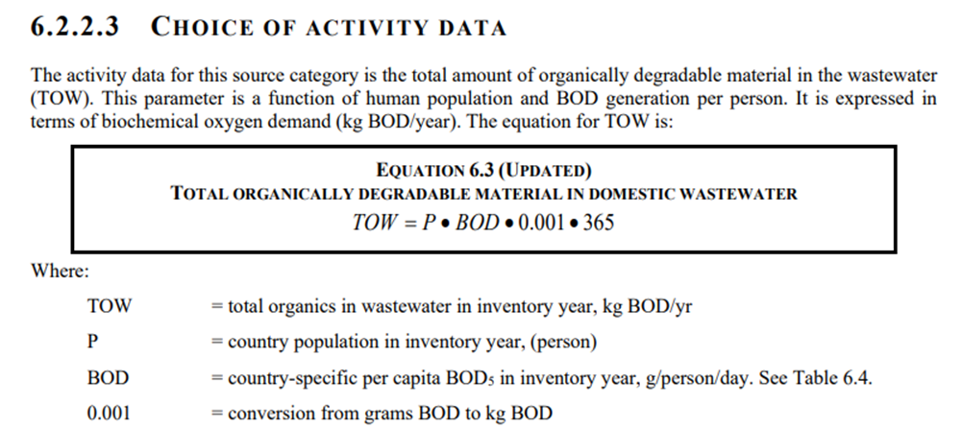
243709 | 3,211 | 0 | 0 | 0
243739 | 3,211 | 0 | 0 | 0
243770 | 3,211 | 5 | 16055 | 802.75
243800 | 3,211 | 21 | 67431 | 3371.55
243831 | 3,211 | 21 | 67431 | 3371.55
243862 | 3,211 | 21 | 67431 | 3371.55
243892 | 3,211 | 17 | 54587 | 2729.35
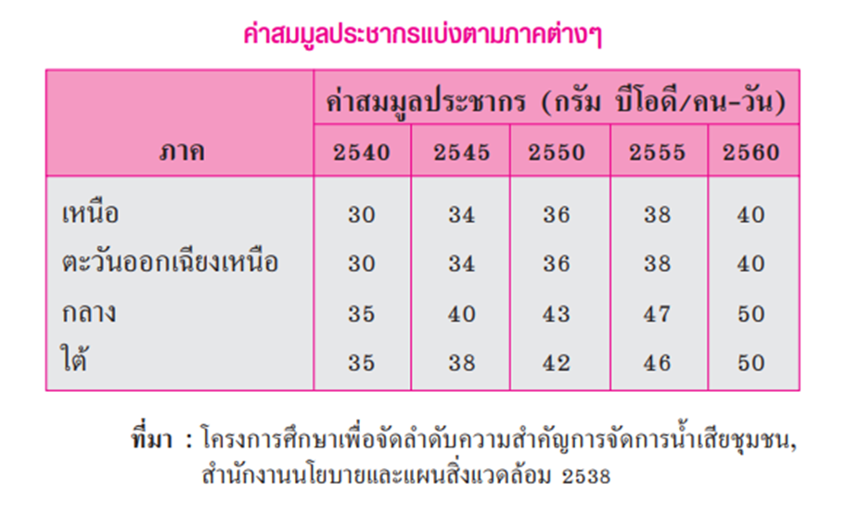
243923 | 3,211 | 8 | 25688 | 1284.4
243953 | 3,211 | 19 | 61009 | 3050.45
 | 3,211 | 170 | 545870 | 27293.5

 |  |  |  |  |  |  | EQUATION 6.3 (UPDATED) |  |  | TOTAL ORGANICALLY DEGRADABLE MATERIAL IN DOMESTIC WASTEWATER

 |  |  |  |  |  |  | TOW |  | P*BOD*0.001*365
 |  |  |  |  |  |  |  |  | P*50*0.001*365

 |  |  |  |  |  |  | Where:

 |  |  |  |  |  |  |  | TOW |  | total organics in wastewater in inventory year, kg BOD/yr
 |  |  |  |  |  |  |  | P |  | country population in inventory year, (person)
 |  |  |  |  |  |  |  | BOD |  | country-specific per capita BOD5 in inventory year, g/person/day. See Table 6.4.
 |  |  |  |  |  |  |  | 0.001 |  | conversion from grams BOD to kg BOD

